Calendrier
TC ID | Titre | Pré-conditions | Steps | tests_data | Résultats Actuels | Résultats Attendus | Status (Réussi/ Echéc) | Remarques | Captures
 | Calendrier - Planning de réservations
 | TC01: Création filtre espaces | 1) L'admin est sur la page de la connexion via URL: "https://demo.playpro.fr/back-office/login" 2) L'admin est sur la page Planning-Calendrier via URL: "https://demo.playpro.fr/back-office/planning" 3) Une internet stable et forte | 1) cliquer sur le bouton "Espaces" 2) sélèctionner les espaces 3) cliquer sur le bouton "Filtrage" 4) taper le nom de filtre 5) cliquer sur le bouton save | 2) "Padel 1" et "Padel 2" s'affichent en calender 4) "padel * 2" | Le filtre est enregitrée avec succès et automatiquement les espaces s'affichent en Calendrier | La création de filtre marche correctement et le filtre s'ajoute à la Liste des filtres | Passed
 | TC02: Création filtre espaces | 1) L'admin est sur la page de la connexion via URL: "https://demo.playpro.fr/back-office/login" 2) L'admin est sur la page Planning-Calendrier via URL: "https://demo.playpro.fr/back-office/planning" 3) Une internet stable et forte | 1) cliquer sur le bouton "Espaces" 2) sélèctionner les espaces 3) cliquer sur le bouton "Filtrage" 4) taper le nom de filtre 5) cliquer sur le bouton save | 2) - "Terrain Paintball/Airsoft" - "Paintball 3.4" - "paintball 4.0" 4) "paintball * 3" | Le filtre est enregitrée avec succès et automatiquement les espaces s'affichent en Calendrier | La création de filtre marche correctement et le filtre s'ajoute à la Liste des filtres | Passed
 | filtre espaces et affichage les Espaces correspondants | 1) L'admin est sur la page de la connexion via URL: "https://demo.playpro.fr/back-office/login" 2) L'admin est sur la page Planning-Calendrier via URL: "https://demo.playpro.fr/back-office/planning" 3) Une internet stable et forte | 1) Accéder à la page Caisse nomade en menu sidebar 2) Cliquer sur Calendrier depuis le menu sidebar 3) Vérifier la redirection vers back-office/planning 4) Observer : - le contenu du calendrier - l’état du filtre sélectionné par défaut 5) Cliquer de nouveau sur le filtre paintball * 3 6) Observer les espaces affichés dans le calendrier | 4) Le filtre sélèectioné par défault "paintball * 3" 5) "paintball * 3" visible et cliquable | ❌ Résultat actuel: À l’arrivée sur la page Planning / Calendrier: - le filtre paintball * 3 est sélectionné par défaut - le calendrier est vide - aucun espace n’est affiché Lorsque je Clique de nouveau sur paintball * 3 : - ne sélectionne toujours aucun espace - le calendrier reste vide - L’état par défaut induit une confusion utilisateur (aucune indication claire qu’un filtre est actif) -----> il y a Un Filtre appliqué par défaut provoquant une confusion et un calendrier vide | ✅ Résultat attendu: Aucun filtre ne doit être sélectionné par défaut à l’arrivée sur le calendrier Le calendrier doit afficher : soit tous les espaces soit un état neutre clairement compréhensible La sélection manuelle d’un filtre doit : afficher les espaces correspondants mettre à jour le calendrier correctement | Corrected | Lors Loading Pae Planning, Le filtre est Null. | 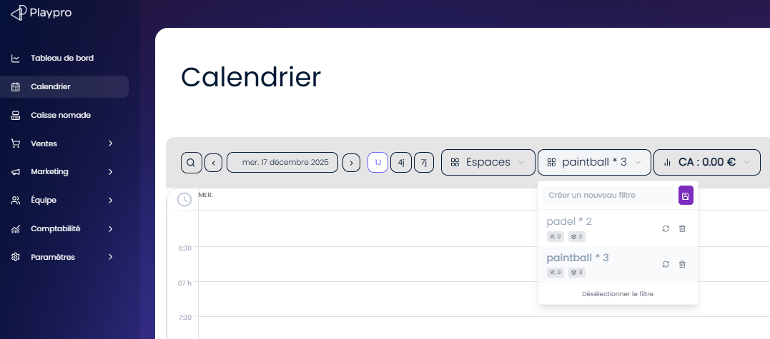

 | PLPRB-1511 – DESIGN Calendrier Suppression du padding blanc (plein contenu) TC-1511-01 — Affichage général du calendrier | 1) L'admin est sur la page de la connexion via URL: "https://demo.playpro.fr/back-office/login" 2) L'admin est sur la page Planning-Calendrier via URL: "https://demo.playpro.fr/back-office/planning" 3) Une internet stable et forte | 1) Ouvrir la page Calendrier |  |  | ✅ Le calendrier occupe toute la zone du contenu ❌ Aucun padding / marge blanche visible autour du calendrier | Passed | Vérifier la conformité visuelle du calendrier
 | PLPRB-1511 – DESIGN Calendrier Suppression du padding blanc (plein contenu) TC-1511-02 — Vérification des marges latérales | 1) L'admin est sur la page de la connexion via URL: "https://demo.playpro.fr/back-office/login" 2) L'admin est sur la page Planning-Calendrier via URL: "https://demo.playpro.fr/back-office/planning" 3) Une internet stable et forte | 1) Ouvrir la page Calendrier 2) Observer les côtés gauche et droit du calendrier |  |  | ❌ Aucun espace blanc inutile ✅ Le calendrier est aligné avec les autres composants du layout | Passed | Vérifier la conformité visuelle du calendrier
 | PLPRB-1511 – DESIGN Calendrier Suppression du padding blanc (plein contenu) TC-1511-03 — Vérification des marges haut / bas | 1) L'admin est sur la page de la connexion via URL: "https://demo.playpro.fr/back-office/login" 2) L'admin est sur la page Planning-Calendrier via URL: "https://demo.playpro.fr/back-office/planning" 3) Une internet stable et forte | 1) Ouvrir la page Calendrier 2) Observer le haut et le bas du calendrier |  |  | ❌ Pas de padding blanc ✅ Le calendrier commence immédiatement après le header | Passed | Vérifier la conformité visuelle du calendrier
 | PLPRB-1511 – DESIGN Calendrier Suppression du padding blanc (plein contenu) TC-1511-04 — Scroll vertical | 1) L'admin est sur la page de la connexion via URL: "https://demo.playpro.fr/back-office/login" 2) L'admin est sur la page Planning-Calendrier via URL: "https://demo.playpro.fr/back-office/planning" 3) Une internet stable et forte | 1) Ouvrir la page Calendrier 2) Faire sroller la page |  |  | ✅ Le scroll concerne uniquement le contenu du calendrier ❌ Pas de zone blanche avant/après le calendrier | Passed | Vérifier la conformité visuelle du calendrier
 | PLPRB-1511 – DESIGN Calendrier Suppression de la fonctionnalité plein écran TC-1511-05 — Bouton / icône plein écran | 1) L'admin est sur la page de la connexion via URL: "https://demo.playpro.fr/back-office/login" 2) L'admin est sur la page Planning-Calendrier via URL: "https://demo.playpro.fr/back-office/planning" 3) Une internet stable et forte | 1) Ouvrir la page Calendrier 2) Vérifier la présence d’un bouton ou icône plein écran |  |  | ❌ Aucun bouton plein écran visible ❌ Aucun tooltip ou raccourci associé | Passed | Vérifier la conformité visuelle du calendrier
 | PLPRB-1511 – DESIGN Calendrier Suppression de la fonctionnalité plein écran TC-1511-06 — Raccourcis clavier plein écran | 1) L'admin est sur la page de la connexion via URL: "https://demo.playpro.fr/back-office/login" 2) L'admin est sur la page Planning-Calendrier via URL: "https://demo.playpro.fr/back-office/planning" 3) Une internet stable et forte | 1) Ouvrir la page Calendrier 2) Tester les raccourcis clavier connus (ex: F, Esc, F11 si applicable) |  |  | ❌ Aucune action plein écran déclenchée ✅ Aucun bug UI ou blocage | Passed | Vérifier la conformité visuelle du calendrier
 | PLPRB-1511 – DESIGN Calendrier Suppression de la fonctionnalité plein écran TC-1511-07 — Double clic sur le calendrier | 1) L'admin est sur la page de la connexion via URL: "https://demo.playpro.fr/back-office/login" 2) L'admin est sur la page Planning-Calendrier via URL: "https://demo.playpro.fr/back-office/planning" 3) Une internet stable et forte | 1) Ouvrir la page Calendrier 2) Double-cliquer sur une zone vide du calendrier |  |  | ❌ Aucun passage en mode plein écran ✅ Aucun changement de layout | Passed | Vérifier la conformité visuelle du calendrier
 | Tests fonctionnels de régression PLPRB-1511 – DESIGN Calendrier TC-1511-08 — Régression bug plein écran | 1) L'admin est sur la page de la connexion via URL: "https://demo.playpro.fr/back-office/login" 2) L'admin est sur la page Planning-Calendrier via URL: "https://demo.playpro.fr/back-office/planning" 3) Une internet stable et forte | 1) Ouvrir la page Calendrier 2) Effectuer les actions précédemment connues pour déclencher le plein écran |  |  | ❌ Le bug lié au plein écran ne se reproduit plus ✅ Le calendrier reste stable | Passed | Vérifier la conformité visuelle du calendrier
 | Tests fonctionnels de non-régression PLPRB-1511 – DESIGN Calendrier TC-1511-09 — Navigation dans le calendrier | 1) L'admin est sur la page de la connexion via URL: "https://demo.playpro.fr/back-office/login" 2) L'admin est sur la page Planning-Calendrier via URL: "https://demo.playpro.fr/back-office/planning" 3) Une internet stable et forte | 1) Ouvrir la page Calendrier 2) Changer de jour / semaine / mois |  |  | ✅ Le calendrier reste en plein contenu ❌ Aucun padding réintroduit | Passed | Vérifier la conformité visuelle du calendrier
 | Tenant - Register - chakertestqa
 | passer une reservation sur le calendrier | 1) Le client est sur le site Playpro V3 Tenant VIA URL: https://chakertestqa.playpro.fr/ 2) Le client s'ouvre la page de connexion sur un navigateur "Chrome" version "latest" 3) Le client est sur la page de calendrier via URL: https://chakertestqa-bo.playpro.fr/ back-office/planning 3) Une internet stable et forte | 1) choisir email client 2) sélèctionner activités 3) remplir les informations de réservation 4) saisir Note 5) cliquer sur le bouton Créer | 1) chakertenant01@yopmail.com 2) Foot à 5 – Réservation 3) Espace: Salle VR Immersive 1 Date : 19/01/2026 Heure : 09:00 Durée (min) Foot à 5 – Réservation Prix total (taxes sont comprises) 67.77 | commande réservée sur le calendrier et en détails: Votre commande est En attente sans moyen de paiement | réservation activité sur le calendrier marche correctement | Passed | 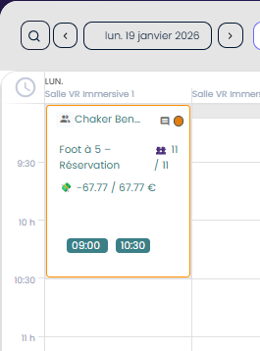
 | encaisser la reservation sur le calendrier | 1) Le client est sur le site Playpro V3 Tenant VIA URL: https://chakertestqa.playpro.fr/ 2) Le client s'ouvre la page de connexion sur un navigateur "Chrome" version "latest" 3) Le client est sur la page de calendrier via URL: https://chakertestqa-bo.playpro.fr/ back-office/planning 3) Une internet stable et forte | 1) ouvrir la réservation en popup 2) cliquer sur le bouton ENCAISSER 3) cliquer sur le bouton Encaisser en panier 4) choisir la méthode de paiement 5) cliquer sur le bouton ENCIASSER 6) cliquer sur le bouton Encaisser Seulement | 1) Réservations -67.77 / 67.77 € 0.00 % Capacité 👥 11 / 11 Per 100.00 % Chaker Ben Said 👥 11 / 11 💸 0 / 67.77 € 2) /caisse?order=15 msg: Ce panier est lié à la reservation du 19 janv. 2026! 4) Espèces 67,77 | commande payé en caisse et s'affiche en liste des ventes avec le staut: Payée commande payé en calendrier: Chaker Ben Said 👥 11 / 11 💸 67.77 / 67.77 € Facture réçu: N° Fiscal : FA000013 Type : - Client : Chaker Ben Said Commande : #15 Montant : 67,77 € Date : 19/01/2026 12:58 | réservation sur le calendrier est payée correctement | Passed | 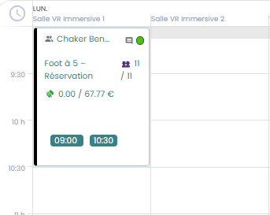

 | PLPRB-1942 Calendrier > Changement d'horaire impossible un BUG | 1) Le client est sur le site Playpro V3 Tenant VIA URL: https://chakertestqa.playpro.fr/ 2) Le client s'ouvre la page de connexion sur un navigateur "Chrome" version "latest" 3) Le client est sur la page de calendrier via URL: https://chakertestqa-bo.playpro.fr/ back-office/planning 3) Une internet stable et forte | 1) passer une réservation sur le calendrier 2) cliquer sur le bouton EDIT du créneaux 3) changer Heure de début 4) cliquer sur le bouton SAVE | 1) Date de commande: 2026-01-21 Heure de début: 11:00 11:00 - 14:20: ChakerBooking Room Mystery Date: 21 janvier 2026 Client(s) : Chaker Ben Said Espace : Parc Trompoline Zone A Durée totale: 3 h 20 min Activité : 3 h 00 min -------------------------------------------- Date de commande: 2026-01-21 Heure de début: 14:00 14:00 - 15:20: VR Game Immersion Date: 21 janvier 2026 Client(s) : Chaker Ben Said Espace: Salle VR Immersive V1 Durée totale: 1 h 20 min Activité: 1 h 20 min 3) 12:00 | un message en rouge qui s'affiche: « Vous devez sélectionner un praticien » signifie tout simplement que la réservation que tu modifies nécessite obligatoirement l’affectation d’un praticien (staff / animateur / intervenant), et qu’aucun praticien n’est actuellement sélectionné après ton changement d’heure. =========> en creation actiivté enlever tout les materialle selectionn sous esapce =========> un message qui s'affiche: Créneau mis à jour avec succès. | Heure de réservation en calendrier est modifiée correctement suivant un créneau disponible | Passed

 | remplacer la reservation d'une activité par autre sur le calendar | 1) Le client est sur le site Playpro V3 Tenant VIA URL: https://chakertestqa.playpro.fr/ 2) Le client s'ouvre la page de connexion sur un navigateur "Chrome" version "latest" 3) Le client est sur la page de calendrier via URL: https://chakertestqa-bo.playpro.fr/ back-office/planning 3) Une internet stable et forte | 1) passer une réservation sur le calendrier 2) cliquer sur le bouton Change en CRENEAUX 3) sélèectionner nouveau activité 4) remplir les données 5) saisir un Note 6) cliquer sur le bouton REMPLACER | 1) Date de commande: 2026-01-21 Heure de début: 11:00 11:00 - 14:20: ChakerBooking Room Mystery Date: 21 janvier 2026 Client(s) : Chaker Ben Said Espace : Parc Trompoline Zone A Durée totale: 3 h 20 min Activité : 3 h 00 min 3) ChakerMini Golf Challenge 4) Date 21/01/2026 Heure 14:00 Durée (min) Mini Golf Challenge Prix total (60.79 NB de joueurs 3 joueur(s) Créneaux disponibles 14:00 | 16:3011 5) Note: change acitivite in calendar | Opération réussie | reservation activité est remplacé correctement | Passed
 | supprimer une reservation activité sur le calendar | 1) Le client est sur le site Playpro V3 Tenant VIA URL: https://chakertestqa.playpro.fr/ 2) Le client s'ouvre la page de connexion sur un navigateur "Chrome" version "latest" 3) Le client est sur la page de calendrier via URL: https://chakertestqa-bo.playpro.fr/ back-office/planning 3) Une internet stable et forte | 1) cliquer sur une reservation activité 2) cliquer sur le bouton DELETE 3) cliquer sur bouton CONFIRMER en popup: Souhaitez-vous vraiment supprimer la commande en question ? | 1) Date de commande: 2026-01-21 Heure de début: 14:00 14:00 - 16:30: ChakerMini Golf Challenge Date: 21 janvier 2026 Client(s) : Chaker Ben Said Espace: Espacegolf Durée totale: 2 h 30 min Activité: 2 h 30 min -182.37 / 182.37 € 0.00 % Capacité 👥 3 / 11 Per 27.27 % Chaker Ben Said 👥 3 / 3 💸 0 / 182.37 € | La reservation est supprimée définitivement sur le calendarier | La suppression définitivement d'une reservation activité sur le calendrier marche correctement | Passed

 | annuler et rembourser 0% d'une reservation activité sur le calendar | 1) Le client est sur le site Playpro V3 Tenant VIA URL: https://chakertestqa.playpro.fr/ 2) Le client s'ouvre la page de connexion sur un navigateur "Chrome" version "latest" 3) Le client est sur la page de calendrier via URL: https://chakertestqa-bo.playpro.fr/ back-office/planning 3) Une internet stable et forte | 1) cliquer sur une reservation activité 2) cliquer sur le bouton ANNULER en RESERVATION 3) cliquer sur le bouton ANNULER Annuler seulement, sans rembourser ni prélever. | 1) Date de commande: 2026-01-21 Heure de début: 14:00 14:00 - 15:20: VR Game Immersion Date: 21 janvier 2026 Client(s) : Chaker Ben Said Espace: Salle VR Immersive V1 Durée totale: 1 h 20 min Activité: 1 h 20 min -110.00 / 110 € 0.00 % Capacité 👥 2 / 9 Per 22.22 % Chaker Ben Said 👥 2 / 2 💸 0 / 110 € | un message qui s'affiche: La suppression s'est effectuée avec succès et vous avez gagné 0 €. API: https://chakertestqa-bo.playpro.fr/ back-office/prestations/calendrier/ cancel/booking/54/12?with_refund =false&just_canceled =true&refund_without_conditions=false Method: GET Code d'état: 200 OK Payload: with_refund=false&just_canceled=true &refund_without_conditions=false Response: {"status":true,"refundedAmount":0} ---------------------------------------------------- SUR SITE WEB: Session VR Game Immersion 2 Ticket , 110.00 € 21-01-2026, 14:00 - 15:20 Clôturée | Annuler seulement, sans rembourser ni prélever une reservation activité est effectué avec succès | Passed
 | TC01: rembourser 100% d'une reservation activité sur le calendar | 1) Le client est sur le site Playpro V3 Tenant VIA URL: https://chakertestqa.playpro.fr/ 2) Le client s'ouvre la page de connexion sur un navigateur "Chrome" version "latest" 3) Le client est sur la page de calendrier via URL: https://chakertestqa-bo.playpro.fr/ back-office/planning 3) Une internet stable et forte | 1) cliquer sur une reservation activité 2) cliquer sur le bouton ANNULER en RESERVATION 3) cliquer sur le bouton CONFIRMER ET REMBOURSER Annuler et rembourser sans prise en compte les critères de remboursement du système La suppression de ce créneau va rembourser le client a hauteur de 165 €. | 1) Date de commande: 2026-01-21 Heure de début: 14:00 14:00 - 15:20: VR Game Immersion Date: 21 janvier 2026 Client(s): Chaker Ben Said Espace: Salle VR Immersive V1 Durée totale: 1 h 20 min Activité: 1 h 20 min 0.00 / 165 € 100.00 % Capacité 👥 3 / 9 Per 33.33 % Chaker Ben Said 👥 3 / 3 💸 165 / 165 € | affichage d'un message: Your order does not include a payment method that corresponds with any of our refund options (Stripe, voucher, treatment, series). WS: https://chakertestqa-bo.playpro.fr/back-office/ prestations/calendrier/cancel/booking/56/12? with_refund=false&just_canceled=false &refund_without_conditions=true Method: GET Code d'état: 200 OK Payload: with_refund=false&just_canceled=false&refund_ without_conditions=true Response: {"status":false,"message":"Your order does not include a payment method that corresponds with any of our refund options (Stripe, voucher, treatment, series)."} | La logique de confirmer et rembourser tout le montant est effectué correctement. | Passed
 | TC02: rembourser 100% d'une activité réservéé sur le calendar en STRIPE | 1) Le client est sur le site Playpro V3 Tenant VIA URL: https://chakertestqa.playpro.fr/ 2) Le client s'ouvre la page de connexion sur un navigateur "Chrome" version "latest" 3) Le client est sur la page de calendrier via URL: https://chakertestqa-bo.playpro.fr/ back-office/planning 3) Une internet stable et forte | 1) cliquer sur une reservation activité 2) cliquer sur le bouton ANNULER en RESERVATION 3) cliquer sur le bouton CONFIRMER ET REMBOURSER Annuler et rembourser sans prise en compte les critères de remboursement du système La suppression de ce créneau va rembourser le client a hauteur de 165 €. | 1) Date de commande: 2026-01-21 Heure de début: 14:00 14:00 - 15:20: VR Game Immersion Date: 21 janvier 2026 Client(s): Chaker Ben Said Espace: Salle VR Immersive V1 Durée totale: 1 h 20 min Activité: 1 h 20 min 0.00 / 171 € 100.00 % Capacité 👥 3 / 9 Per 33.33 % Chaker Ben Said 👥 3 / 3 💸 171 / 171 € | msg qui s'affiche en popup: Refund Cancel Error : No API key provided. Set your API key when constructing the StripeClient instance, or provide it on a per-request basis using the `api_key` key in the $opts argument. | La logique de confirmer et rembourser tout le montant est effectué correctement. | Corrigé

 | passer une reservation sur le calendrier avec forfait | 1) Le client est sur le site Playpro V3 Tenant VIA URL: https://chakertestqa.playpro.fr/ 2) Le client s'ouvre la page de connexion sur un navigateur "Chrome" version "latest" 3) Le client est sur la page de calendrier via URL: https://chakertestqa-bo.playpro.fr/ back-office/planning 3) Une internet stable et forte | 1) cliquer sur reservation activité en calendrier 4) cliquer sur le bouton Cette Activité est liée au Forfiat 5) cliquer sur le bouton Créer | 1) chakertenant01@yopmail.com 2) VR Game Immersion Date de commande: 2026-01-21 Heure de début: 14:00 14:00 - 14:40: VR Game Immersion Date: 21 janvier 2026 Client(s) : Chaker Ben Said Espace: Circuit Karting Principal Durée totale: 0 h 40 min Activité: 0 h 40 min | commande réservée sur le calendrier avec forfait: Utilisation de la Forfait: ForfaitTest Date de commande: 2026-01-21 Heure de début: 14:00 14:00 - 15:20: VR Game Immersion Date: 21 janvier 2026 Client(s) : Chaker Ben Said Espace: Salle VR Immersive 2 Durée totale: 1 h 20 min Activité: 1 h 20 min -110.00 / 110 € 0.00 % Capacité 👥 2 / 9 Per 22.22 % Chaker Ben Said 👥 2 / 2 💸 0 / 110 € | réservation activité sur le calendrier Liée au forfait marche correctement | Passed
 | encaisser la reservation sur le calendrier | 1) Le client est sur le site Playpro V3 Tenant VIA URL: https://chakertestqa.playpro.fr/ 2) Le client s'ouvre la page de connexion sur un navigateur "Chrome" version "latest" 3) Le client est sur la page de calendrier via URL: https://chakertestqa-bo.playpro.fr/ back-office/planning 3) Une internet stable et forte | 1) ouvrir la réservation en calendar 2) cliquer sur le bouton ENCAISSER 3) cliquer sur le bouton Encaisser en panier 4) cliquer sur forfait en popup 5) cliquer sur le bouton ENCIASSER 6) cliquer sur le bouton Encaisser Seulement | 1) Date de commande: 2026-01-21 Heure de début: 14:00 14:00 - 15:20: VR Game Immersion Date: 21 janvier 2026 Client(s) : Chaker Ben Said Espace: Salle VR Immersive 2 Durée totale: 1 h 20 min Activité: 1 h 20 min -110.00 / 110 € 0.00 % Capacité 👥 2 / 9 Per 22.22 % Chaker Ben Said 👥 2 / 2 💸 0 / 110 € 4) ForfaitTest Quantité restante : 3 |  |  | Passed

 | passer une réservation commande sur le planning avec options en décliquant OPTION: Afficher uniquement les espaces recommandés. | 1) Le client est sur le site Playpro V3 Tenant VIA URL: https://chakertestqa.playpro.fr/ 2) Le client s'ouvre la page de connexion sur un navigateur "Chrome" version "latest" 3) Le client est sur la page de calendrier via URL: https://chakertestqa-bo.playpro.fr/ back-office/planning 3) Une internet stable et forte | 1) cliquer sur un créneau vide pour ouvrir popup réservation 2) sélèctionner email client 3) décocher OPTION: Afficher uniquement les espaces recommandés. 4) remplir toutes les données de réservation 5) ajouter Options complémentaires 6) cliquer sur le bouton CREER | 2) chTenant01@yopmail.com 4) remplir toutes les données: Cooking Workshop Date: 26/01/2026 Heure: 14:45 Durée (min): Cooking Workshop Prix total: 134.67 NB de joueurs: 3 joueur(s) Créneaux disponibles: 14:45 | 16:056 5) ACHAT: Souris USB 11 137.5 € |  |  | Passed

 | passer une commande en calendrier créneau > minuit | 1) Le client est sur le site Playpro V3 Tenant VIA URL: https://chakertestqa.playpro.fr/ 2) Le client s'ouvre la page de connexion sur un navigateur "Chrome" version "latest" 3) Le client est sur la page de calendrier via URL: https://chakertestqa-bo.playpro.fr/ back-office/planning 3) Une internet stable et forte | 1) cliquer sur un créneau vide pour ouvrir popup réservation 2) sélèctionner email client 3) remplir toutes les données de réservation 6) cliquer sur le bouton CREER | 2) chTenant01@yopmail.com Date de commande: 2026-01-27 Heure de début: 00:00 00:00 - 02:13: Atelier de Cuisine Gastronomique 1 Date: January 27, 2026 Client(s) : Chaker Ben Said Espace: Durée totale: 2 h 13 min Activité: 2 h 13 min | cmd réservée en calendrier avec succès -302.34 / 302.34 € 0.00 % Capacité 👥 3 / 6 Per 50.00 % Chaker Ben Said 👥 3 / 3 💸 0 / 302.34 € | cmd avec date de réservation > minuit est réservée sur le calendrier correctement | Passed

 | passer une commande sur le calendrier avec lien de paiement et vérifier lien réçu | 1) Le client est sur le site Playpro V3 Tenant VIA URL: https://chaker-qa-playpro.playpro.fr/ 2) Le client s'ouvre la page de connexion sur un navigateur "Chrome" version "latest" 3) Le client est sur la page de calendrier via URL: https://chaker-qa-playpro.playpro.fr/ back-office/planning 4) Une internet stable et forte | 1) résevrer un booking activité | Date de commande: 2026-02-27 Heure de début: 14:30 14:30 - 17:07: Basket Indoor Date: February 27, 2026 Client(s) : Chaker Ben Said Espace: Durée totale: 2 h 37 min Activité 2 h 15 min | Lorsque j'ouvre la résevration je trouve un message qui indique booking avec lien de paiement: [ 11:46 - 27/02/26 ] - Un lien de paiement concernant la commande (n° 14) a été envoyé à l'adresse e-mail " chaker-qa-playpro-pro@yopmail.com" avec succès. Auteur: Chaker Ben Said et email Lien de Paiement est réçu sur Brevo !!! | cmd avec lie nde paiement est crée correctement | Passed
 | passer une commande sur le calendrier avec lien de paiement et et payer partiellement et vérifier lien paiement réçu | 1) Le client est sur le site Playpro V3 Tenant VIA URL: https://chaker-qa-playpro.playpro.fr/ 2) Le client s'ouvre la page de connexion sur un navigateur "Chrome" version "latest" 3) Le client est sur la page de calendrier via URL: https://chaker-qa-playpro.playpro.fr/ back-office/planning 4) Une internet stable et forte | 1) résevrer un booking activité 2) encaisser cmd partiellement en calendrier | Date de commande: 2026-02-27 Heure de début: 14:30 14:30 - 15:10: Expvr01 Date: 27 février 2026 Client(s) : Chaker Ben Said Espace: Durée totale: 0 h 40 min Activité 0 h 40 min Déjà payé 27 févr. 2026 12:17 CB 400.00€ | Lorsque j'ouvre la résevration je trouve un message qui indique booking avec lien de paiement: [ 12:15 - 27/02/26 ] - Un lien de paiement concernant la commande (n° 15) a été envoyé à l'adresse e-mail "chaker-qa-playpro-pro@yopmail.com" avec succès. Auteur: Chaker Ben Said et email Lien de Paiement est réçu sur Brevo !!! il n 'y a pas un email lien de paiement réçu aprés le paiement partiell !! | cmd avec lie nde paiement est crée correctement | Passed

 | passer une commande sur le calendrier et payer/encaisser la totalité par billet non daté | 1) Le client est sur le site Playpro V3 Tenant VIA URL: https://chaker-qa-playpro.playpro.fr/ 2) Le client s'ouvre la page de connexion sur un navigateur "Chrome" version "latest" 3) Le client est sur la page de calendrier via URL: https://chaker-qa-playpro.playpro.fr/ back-office/planning 4) Une internet stable et forte | 1) choisir client 2) choisir l'expérience 3) choisir Date de réservation 4) choisir créneau 5) choisir espace 6) choisir Nombre de personnes 7) cliquer sur le bouton Créer 8) cliquer sur ENCAISSER 9) cliquer sur encaisser en panier 10) cliquer sur billet non daté en popup 11) saisir code 12) cliquer sur le bouton Appliquer 13) encaisser booking seulement | Date de commande: 2026-03-11 Heure de début: 16:20 16:20 - 17:30: Vr Game Immersion Date: 11 mars 2026 Client(s) : Chaker Ben Said Espace: Durée totale: 1 h 10 min Activité 1 h 10 min https://chaker-qa-playpro-bo.playpro.fr/ back-office/caisse?order=138 12) 8064758297 Actif 115.75€ 115.75€ 1 x Vr Game Immersion | Commande crée et payée avec methode préparée billet non daté Affiche en Liste des ventes ouvertes du client (38) - 11/03/26 - Chaker Ben said payée (statut correct) 1 x Vr Game Immersion - 115.75€ Total : 115.75€ Affiche en Tableau du bord : Ils arrivent aujourd'hui Heure: 16:20 Réservation: Vr Game Immersion Client: Chaker BEN SAID Nbr. : 1 Statut: Payée (statut correct) | Le passage des commandes et le paiement en billet non datés marche correctement | Passed

 | TC_PAYMENT_LINK_LOG_001 PLPRB-2230 Add logs / Payment link Vérifier la création des logs lors de la création des bookings via lien de paiement | 1) Le client est sur le site Playpro V3 Tenant VIA URL: https://chaker-qa-playpro.playpro.fr/ 2) Le client s'ouvre la page de connexion sur un navigateur "Chrome" version "latest" 3) Le client est sur la page de calendrier via URL: https://chaker-qa-playpro.playpro.fr/ back-office/planning 4) Une internet stable et forte 5) email client valide déjà existe | 1) Créer une réservation (booking) 2) choisir une activité 3) Cocher : Lien de paiement 4) Saisir un email client 5) Valider la réservation |  | [ 11:43 - 05/05/26 ] - Un lien de paiement concernant la commande (n° 4060) a été envoyé à l'adresse e-mail "demotenant3@yopmail.com" avec succès. Auteur: Chaker Ben Said | Réservation créée Lien de paiement généré Email envoyé (si système actif) Un log est créé : Type : “Lien de paiement généré” Visible dans : détail commande ou calendrier (historique) | Passed | 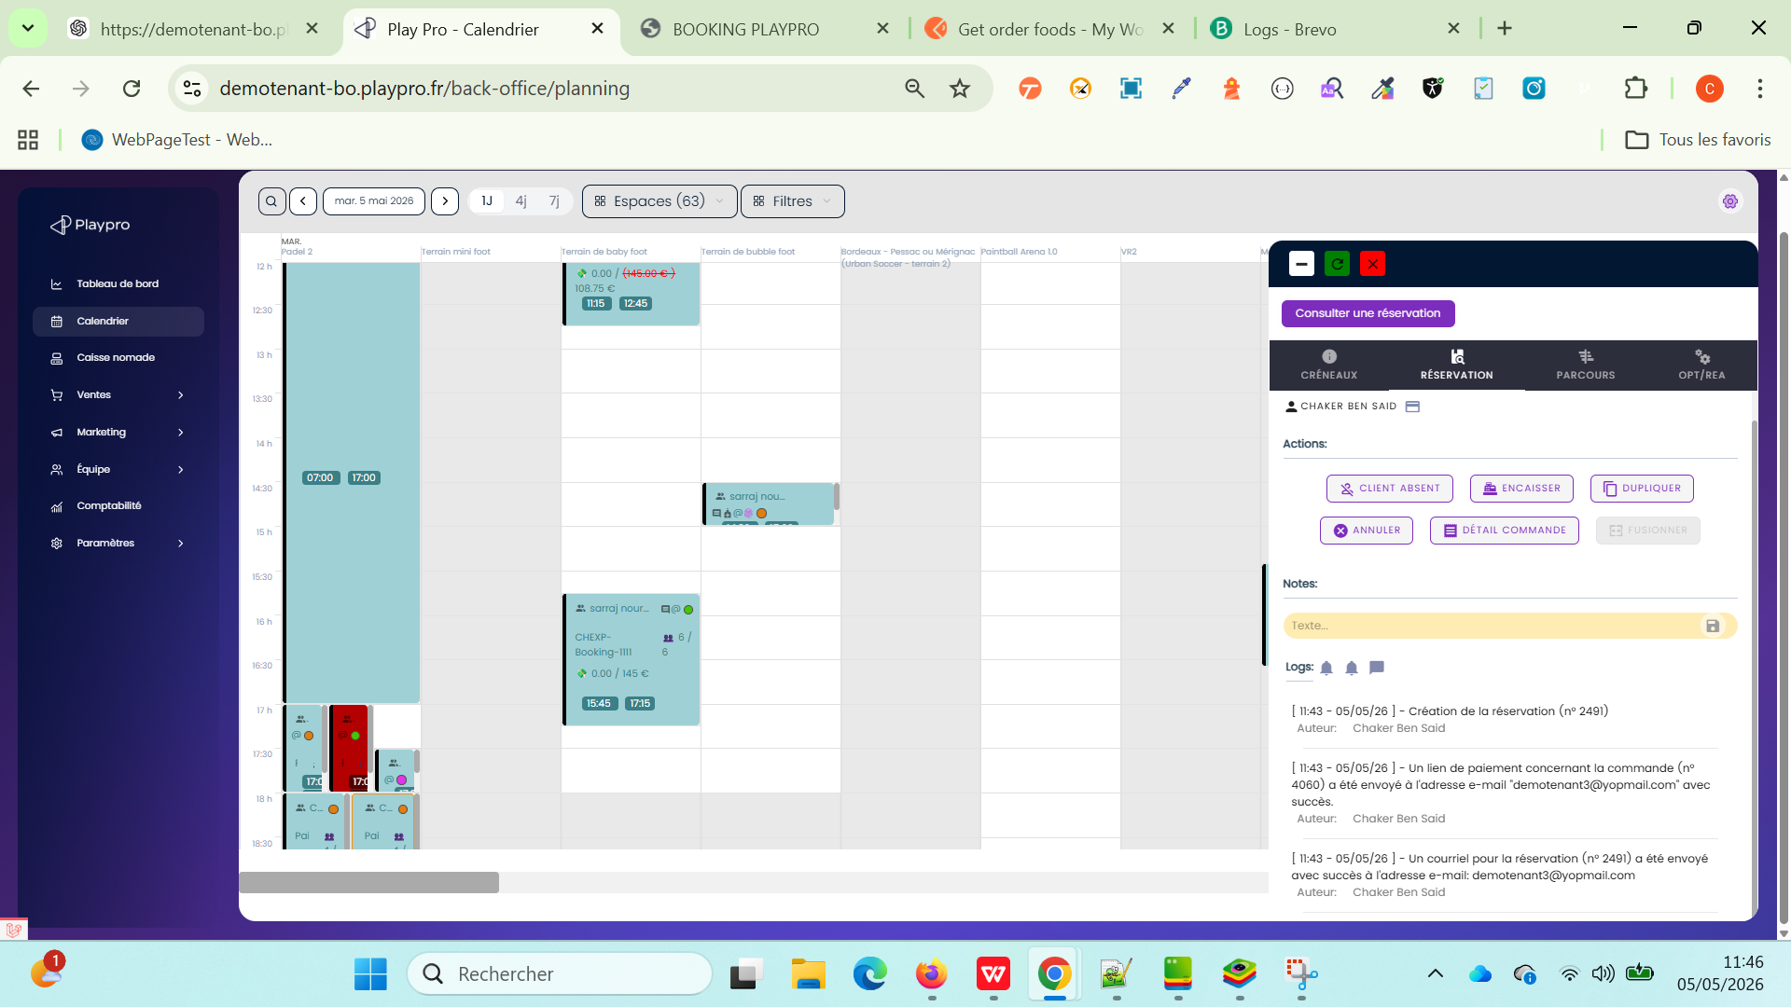
 | TC_PAYMENT_LINK_LOG_002 PLPRB-2230 Add logs / Payment link Paiement via lien Vérifier la création des logs lors de la génération et du paiement via lien de paiement | 1) Le client est sur le site Playpro V3 Tenant VIA URL: https://chaker-qa-playpro.playpro.fr/ 2) Le client s'ouvre la page de connexion sur un navigateur "Chrome" version "latest" 3) Le client est sur la page de calendrier via URL: https://chaker-qa-playpro.playpro.fr/ back-office/planning 4) Une internet stable et forte 5) Accès BO Une activité réservable (booking) Email client valide | 1) Ouvrir le lien de paiement (depuis email ou BO) 2) Effectuer le paiement |  |  | Paiement réussi Un deuxième log est créé : Type : “Paiement effectué via lien de paiement” Visible dans : + page commande + page planning | Test En Cours
 | TC_PAYMENT_LINK_LOG_003 PLPRB-2230 Add logs / Payment link | 1) Le client est sur le site Playpro V3 Tenant VIA URL: https://chaker-qa-playpro.playpro.fr/ 2) Le client s'ouvre la page de connexion sur un navigateur "Chrome" version "latest" 3) Le client est sur la page de calendrier via URL: https://chaker-qa-playpro.playpro.fr/ back-office/planning 4) Une internet stable et forte 5) Accès BO Une activité réservable (booking) Email client valide | 1) Générer 2 liens de paiement |  | Cmd 1: [ 10:42 - 19/05/26 ] - Création de la réservation (n° 2806) Auteur: Chaker Ben Said [ 10:42 - 19/05/26 ] - Un lien de paiement concernant la commande (n° 4608) a été envoyé à l'adresse e-mail "demotenant3@yopmail.com" avec succès. Auteur: Chaker Ben Said [ 10:42 - 19/05/26 ] - Un courriel pour la réservation (n° 2806) a été envoyé avec succès à l'adresse e-mail: demotenant3@yopmail.com Auteur: Chaker Ben Said --------------------------------------------------------- --------------------------------------------------------- [ 10:46 - 19/05/26 ] - Création de la réservation (n° 2807) Auteur: Chaker Ben Said [ 10:46 - 19/05/26 ] - Un lien de paiement concernant la commande (n° 4609) a été envoyé à l'adresse e-mail "demotenant3@yopmail.com" avec succès. Auteur: Chaker Ben Said [ 10:46 - 19/05/26 ] - Un courriel pour la réservation (n° 2807) a été envoyé avec succès à l'adresse e-mail: demotenant3@yopmail.com Auteur: Chaker Ben Said | 2 logs “lien généré” | Passed
 | TC_PAYMENT_LINK_LOG_004 PLPRB-2230 Add logs / Payment link | 1) Le client est sur le site Playpro V3 Tenant VIA URL: https://chaker-qa-playpro.playpro.fr/ 2) Le client s'ouvre la page de connexion sur un navigateur "Chrome" version "latest" 3) Le client est sur la page de calendrier via URL: https://chaker-qa-playpro.playpro.fr/ back-office/planning 4) Une internet stable et forte 5) Accès BO Une activité réservable (booking) Email client valide | 1) Générer lien MAIS ne pas payer |  |  | seulement log génération ❌ pas de log paiement | Test En Cours

 | PLPRB-2224 : Calendrier > Booking prices vérification Le calcul tarifs dégressifs par rapport nbre de participants | 1) Le client est sur le site Playpro V3 Tenant VIA URL: https://demotenant-bo.playpro.fr/back-office 2) Le client s'ouvre la page de connexion sur un navigateur "Chrome" version "latest" 3) Le client est sur la page de calendrier via URL: https://demotenant-bo.playpro.fr/back-office/ planning 4) Une internet stable et forte 5) Créer une expérience de type Booking. 6) Configurer les tarifs dégressifs : 1 pers. → 10 € 2 pers. → 8 € 5 pers. → 7 € 10 pers. → 5 € 7) L'expérience doit être disponible dans le calendrier. | 1) Accéder au Calendrier. 2) Créer une nouvelle réservation. 3) Sélectionner un client. 4) Sélectionner l'expérience Booking. 5) Choisir un créneau disponible. 6) Créer la réservation. |  | Réservation créée avec 10 participants (10/10). Prix calculé : 5 €. Le tarif appliqué correspond bien au palier 10 personnes → 5 €. ✅ Ticket validé : le prix est calculé et le tarif dégressif appliqué est cohérent avec le nombre de participants enregistré dans la réservation. | La réservation est crée avec le nombre de participants défini par le calendrier. Le prix est calculé automatiquement. Le tarif appliqué correspond au palier associé au nombre de participants. | Passed

 | CHECK status cmd price 0 en BO | 1) Le client est sur le site Playpro V3 Tenant VIA URL: https://demotenant-bo.playpro.fr/back-office 2) Le client s'ouvre la page de connexion sur un navigateur "Chrome" version "latest" 3) Le client est sur la page de calendrier via URL: https://demotenant-bo.playpro.fr/back-office/ planning 4) Une internet stable et forte 5) Créer une expérience de type Paintball. 6) Le prix d'expérience paintball est 0 | 1) cliquer sur un créneau en calendrier BO 2) En popup, choisir le client 3) En popup, choisir l'expérience Paintball custom hours (2 prices) Short description experience paintball custom hours 105 min 75.75 € 4) choisir Date (08/06/2026) 5) choisir Heure (15:15) 6) choisir Durée (35 min) 7) cliqueer sur le bouton Créer | Date de commande: 2026-06-08 Heure de début: 13:30 Modifier la commande : 13:30 - 14:05: Paintball custom hours (2 prices) Date: 8 juin 2026 Client(s) : Chaker Ben Said Espace: Durée totale: 35 min Activité 35 min | Commande est passé correctement et le statut: Payée Order No : #5549 Customer : Chaker Ben Said Items : Paintball custom hours (2 prices) Amount Excl. Tax : €0.00 Status : Paid Date : Today 17:11 | Statut cmd price 0 sur le calendrier BO s'affiche correctement | Passed

 | Vérifier l'annulation automatique du booking lors de l'annulation d'une commande clôturée | 1) Le client est sur le site Playpro V3 Tenant VIA URL: https://chakerqa-bo.playpro.fr/back-office 2) Le client s'ouvre la page de connexion sur un navigateur "Chrome" version "latest" 3) Le client est sur la page de calendrier via URL: https://chakerqa-bo.playpro.fr/back-office/ planning 4) Une internet stable et forte 5) Une réservation existe avec un créneau confirmé dans le planning. La commande associée est clôturée/payée. La réservation apparaît dans le calendrier Back Office. | 1) Ouvrir la liste des commandes. 2) Identifier une commande clôturée associée à une réservation. 3) Vérifier que le créneau est présent dans le calendrier Back Office avec le statut réservé. 4) Annuler la commande depuis le Back Office. 5) Vérifier que le statut de la commande devient "Annulée". 6) Accéder au calendrier Back Office. 7) Rechercher le créneau correspondant à la réservation annulée. | N° Commande : #130 Client : Chaker Ben said Articles : VR Cyber Arena X Jeudi, 25/06/2026 17:45 Montant TTC : 396,00 € Statut : Annulée Date : Aujourd'hui 16:03 | Le statut en liste des commandes: annulé La réservation est annulé sur le calendrier BO | La commande est correctement passée au statut "Annulée". La réservation associée est automatiquement annulée. Le créneau réservé est libéré dans le planning. Le créneau apparaît en rouge (statut annulé) dans le calendrier. Aucune réservation active ne reste associée à ce créneau. La cohérence entre la commande annulée et le planning est respectée.

 | PLPRB-2710 [BUG] Simple Tickets - Échec suppression créneaux crées (en devis v3 et front) depuis calendrier bo associé à PLPRB-2697 fix(devis): synchroniser le changement de client sur toutes les tables liées Vérifier la suppression d’un créneau Simple Ticket depuis un devis V3 et sa libération dans le calendrier BO | 1) L'admin est sur la page de la connexion VIA URL: https://chakerqa-bo.playpro.fr/ back-office/login 2) L'admin se connecte au back-office avec un email et un mot de passe valides 3) L'admin a l'accés vers le table devis Via URL: https://chakerqa-bo.playpro.fr/ back-office/devis 4) Une expérience de type Simple Ticket / Billetterie est disponible. 5) Un créneau horaire est disponible, par exemple 19/08/2026 à 18:00. 6) Accès au Devis V3 et au Calendrier BO. | 1) Créer un devis V3. 2) Ajouter une prestation de type Simple Ticket avec le créneau 19/08/2026 à 18:00. 3) Enregistrer le devis. 4) Ouvrir le Calendrier BO et vérifier que le créneau de 18:00 est occupé. 5) Retourner dans le devis V3 en modification. 6) Supprimer la ligne correspondant au Simple Ticket. 7) Enregistrer le devis. 8) Retourner dans le Calendrier BO. 9) Actualiser la page avec F5. 10) Vérifier le créneau de 18:00. |  | ✅ PASS — Ticket corrigé. | La ligne Simple Ticket est supprimée du devis. La réservation/booking associée est correctement supprimée ou libérée. Après actualisation du calendrier BO, le créneau de 18:00 n'est plus bloqué. Le créneau redevient disponible pour une nouvelle réservation. Aucune donnée fantôme du booking ne reste dans le calendrier. | Passed

 | PLPRB-2421 BO - Suppression d’un créneau non prise en compte pour une réservation spécifique Front Office (Free Exp Zone VR) Vérifier la suppression effective d’un créneau issu d’une réservation Front Office depuis le calendrier BO. | 1) L'admin est sur la page de la connexion VIA URL: https://demotenant-bo.playpro.fr/ back-office/login 2) L'admin se connecte au back-office avec un email et un mot de passe valides 3) L'admin a l'accés vers le table devis Via URL: https://demotenant-bo.playpro.fr/ back-office/devis 4) Expérience : Free Exp Zone-vr 5) Navigateur : Chrome 6) Une réservation FO doit exister sur un créneau futur. | 1) Créer une réservation depuis le FO pour Free Exp Zone-vr avec un créneau disponible. 2) Vérifier que la réservation apparaît correctement dans le calendrier BO. 3) Depuis le calendrier BO, sélectionner le créneau réservé. 4) Cliquer sur Supprimer le créneau. 5) Confirmer la suppression. 6) Vérifier le message de confirmation. 7) Actualiser le calendrier BO (F5). 8) Vérifier que le créneau supprimé n'apparaît plus comme occupé. 9) Vérifier depuis le FO que le créneau est de nouveau disponible à la réservation. | Session Free Exp Zone-vr 3 Tickets , 304.50 € 21-08-2026, 17:30 - 18:30 Payée | Test OK : la suppression d’un créneau issu d’une réservation Front Office est désormais correctement prise en compte depuis le calendrier BO. Le créneau est supprimé après actualisation et la disponibilité est correctement libérée pour une nouvelle réservation. | ✅ Le message de suppression s'affiche. ✅ Le créneau est réellement supprimé du calendrier BO. ✅ Après actualisation, le créneau ne reste pas affiché en rouge/bloqué. ✅ La disponibilité est libérée. ✅ Un nouveau client peut réserver ce créneau depuis le FO. | Passed | 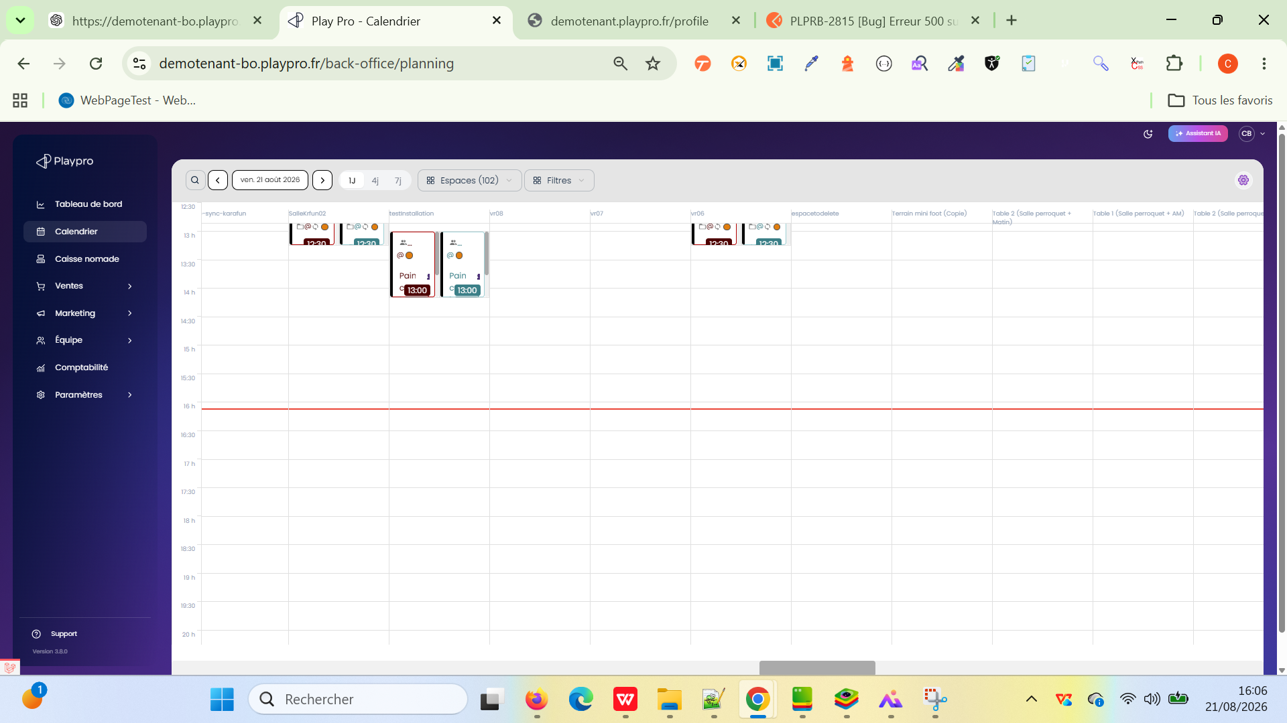 | 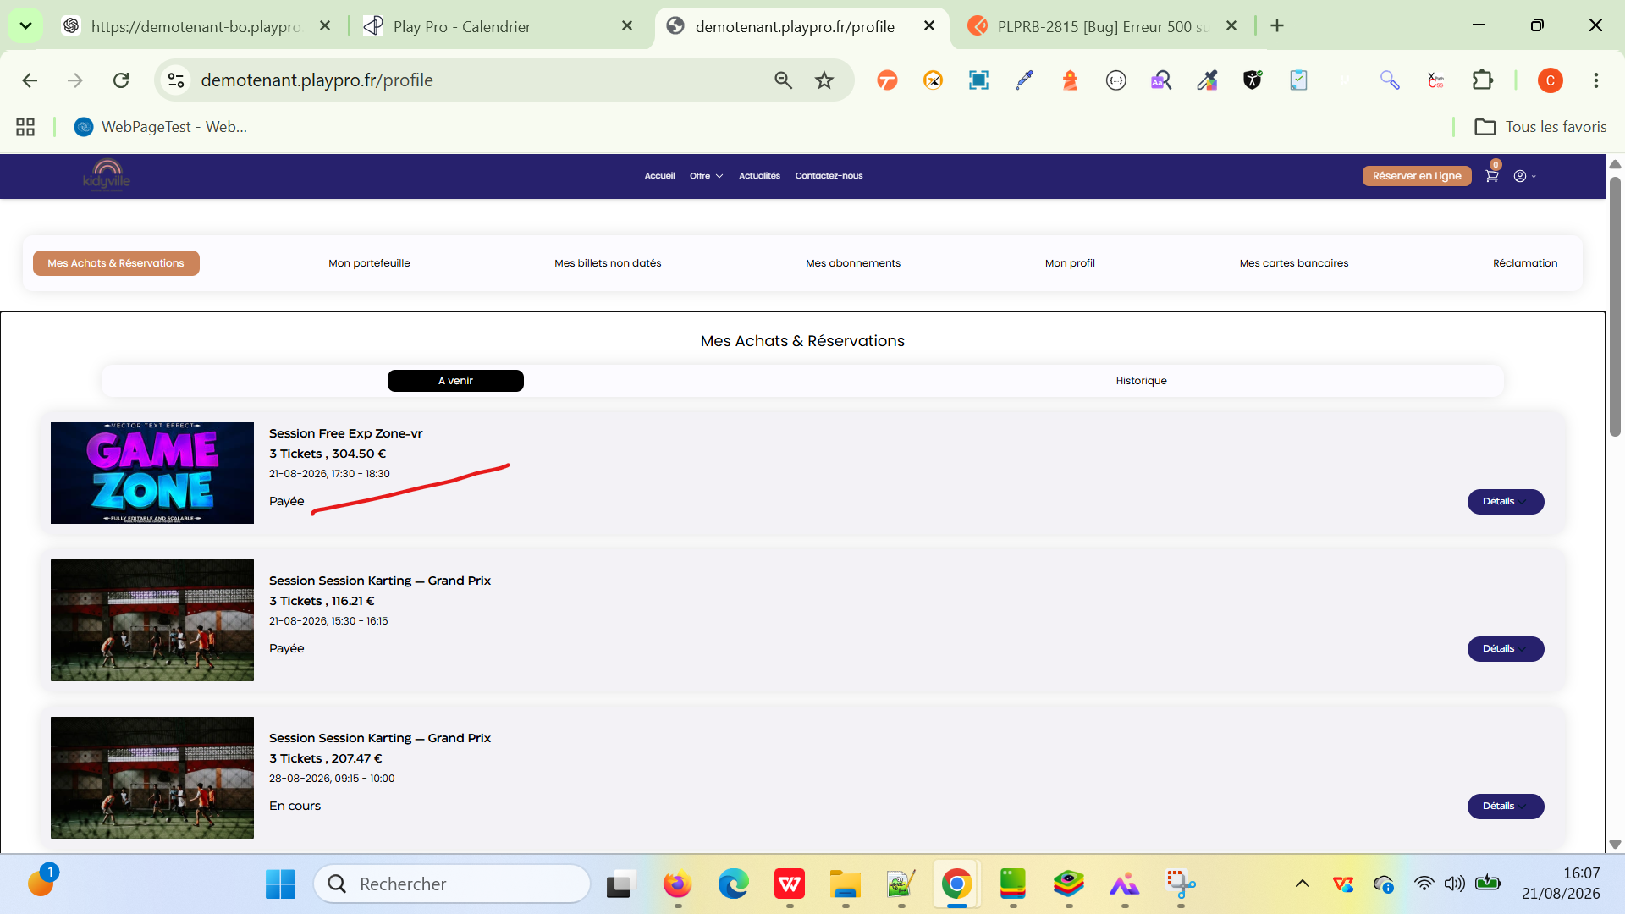
 | PLPRB-2421 BO - Suppression d’un créneau non prise en compte pour une réservation spécifique Front Office (Free Exp Zone VR) CALENDRIER -V3 Vérifier la suppression effective d’un créneau issu d’une réservation Front Office depuis le calendrier BO. | 1) L'admin est sur la page de la connexion VIA URL: https://demotenant-bo.playpro.fr/ back-office/login 2) L'admin se connecte au back-office avec un email et un mot de passe valides 3) L'admin a l'accés vers le table devis Via URL: https://demotenant-bo.playpro.fr/ back-office/devis 4) Expérience : Free Exp Zone-vr 5) Navigateur : Chrome 6) Une réservation FO doit exister sur un créneau futur. | 1) Créer une réservation depuis le FO pour Free Exp Zone-vr avec un créneau disponible. 2) Vérifier que la réservation apparaît correctement dans le calendrier BO. 3) Depuis le calendrier BO, sélectionner le créneau réservé. 4) Cliquer sur Supprimer le créneau. 5) Confirmer la suppression. 6) Vérifier le message de confirmation. 7) Actualiser le calendrier BO (F5). 8) Vérifier que le créneau supprimé n'apparaît plus comme occupé. 9) Vérifier depuis le FO que le créneau est de nouveau disponible à la réservation. | Session Free Exp Zone-vr 3 Tickets , 304.50 € 21-08-2026, 17:30 - 18:30 Payée | Test OK : la suppression d’un créneau issu d’une réservation Front Office est désormais correctement prise en compte depuis le calendrier BO. Le créneau est supprimé après actualisation et la disponibilité est correctement libérée pour une nouvelle réservation. | ✅ Le message de suppression s'affiche. ✅ Le créneau est réellement supprimé du calendrier BO. ✅ Après actualisation, le créneau ne reste pas affiché en rouge/bloqué. ✅ La disponibilité est libérée. ✅ Un nouveau client peut réserver ce créneau depuis le FO. | Passed

